Chi tiết địa chất
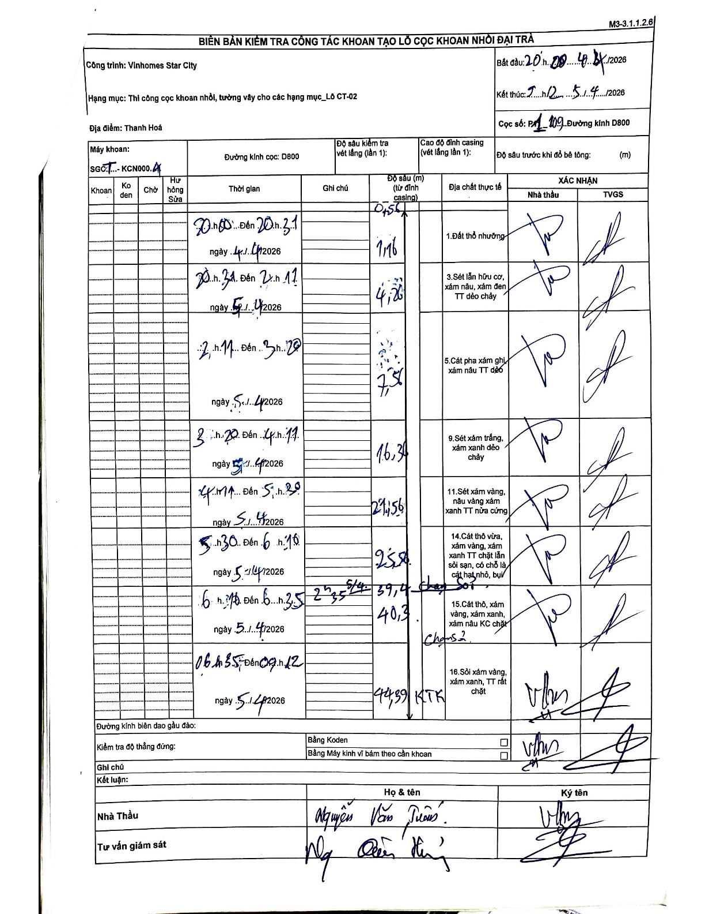
Dự án | Star City Thanh Hóa
Hạng mục | Thi công cọc khoan nhồi, tường vây cho các hạng mục_Lô CT-02
Tên bộ phận | Thanh Hoá
Số hiệu cọc | P1-109
Tên Máy khoan | SGCT-KCN0004
Đường kính | D800
Bắt đầu thi công | 20:00 04/04/2026
Kết thúc thi công | 09:12 05/04/2026

Địa chất TT | Đường kính | Mô tả lớp thiết kế | Từ (h) | Đến (h) | Cao độ từ | Cao độ đến | T.Gian (h) | Dài (m) | V (m/h) | Ghi chú
1.Đất thổ nhưỡng | D800 | Đất thổ nhưỡng | 20:00 04/04/2026 | 20:31 04/04/2026 | -0.56 | -1.16 | 0.52 | 0.6 | 1.16
2 | D800 | Sét lẫn hữu cơ, xám nâu, xám đen TT dẻo chảy | 20:31 04/04/2026 | 02:11 05/04/2026 | -1.16 | -4.26 | 5.67 | 3.1 | 0.55
3 | D800 | Cát pha xám ghi, xám nâu TT dẻo | 02:11 05/04/2026 | 03:20 05/04/2026 | -4.26 | -7.56 | 1.15 | 3.3 | 2.87
4 | D800 | Sét xám trắng, xám xanh dẻo chảy | 03:20 05/04/2026 | 04:11 05/04/2026 | -7.56 | -16.34 | 0.85 | 8.78 | 10.33
5 | D800 | Sét xám vàng, nâu vàng xám xanh TT nửa cứng | 04:11 05/04/2026 | 05:30 05/04/2026 | -16.34 | -21.56 | 1.32 | 5.22 | 3.96
6 | D800 | Cát thô vừa, xám vàng, xám xanh TT chặt lẫn sỏi sạn, có chỗ là cát hạt nhỏ, bụi | 05:30 05/04/2026 | 06:10 05/04/2026 | -21.56 | -25.84 | 0.67 | 4.28 | 6.42
7 | D800 | Cát thô, xám vàng, xám xanh, xám nâu KC chặt | 06:10 05/04/2026 | 06:35 05/04/2026 | -25.84 | -40.3 | 0.42 | 14.46 | 34.7 | Thay sỏi 39.4 - 40.3
8 | D800 | Sỏi xám vàng, xám xanh, TT rất chặt | 06:35 05/04/2026 | 09:12 05/04/2026 | -40.3 | -44.39 | 2.62 | 4.09 | 1.56 | KTK

ẢNH BIÊN BẢN GỐC

